カメラ
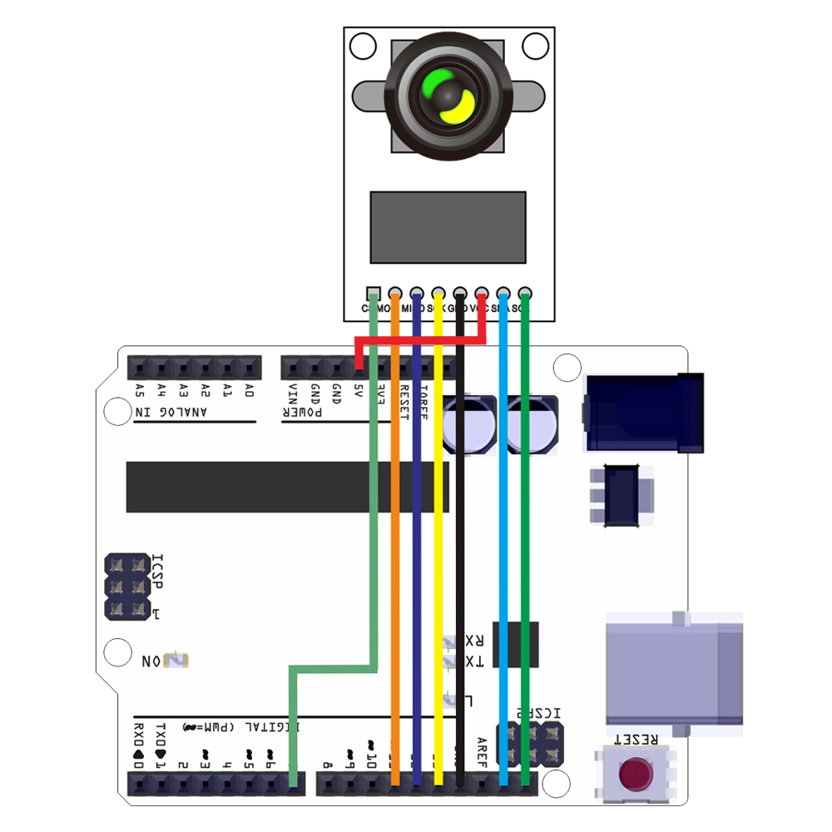

カメラのコードは配布物をそのまま使用している
aruduinoとPCをつないだらカメラ用コード類→ArduCAM→examples→host_app→ArduCAM_Host_V2.0_Windows→ArduCAM_Mini_4CAM_QTを開きportを選択後Openを押した後ModeをSignleからContinuousに変えた後Captureを押す

